Canal
A su libre elección puede presentar el informe de manera:
Presencial | Calle 52 N° 13 - 64, Chapinero, Bogotá | 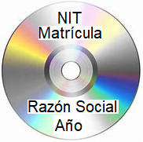 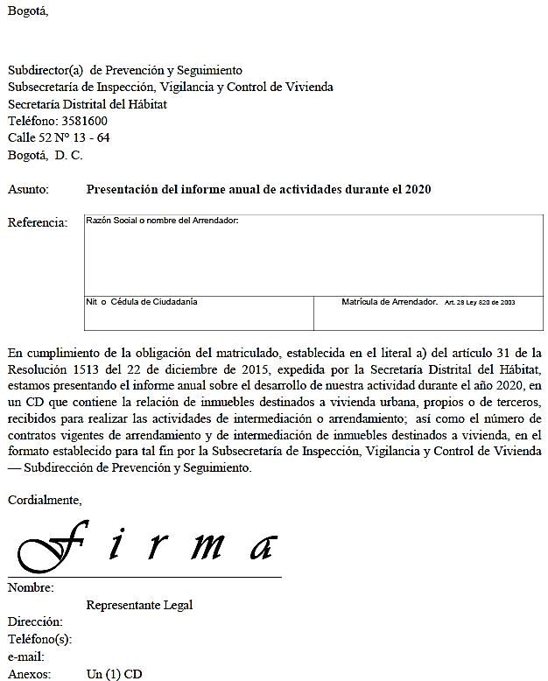 Impresos EXCEL®
 | de lunes a Viernes
 | de 7:00 a.m. a 4:30 p.m.
o
Virtual | http://vucapp.habitatbogota.gov.co/vuc/login.seam | 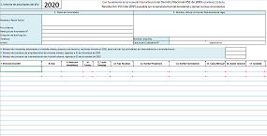 PDF ® EXCEL ®

Instructivo
Presentar hasta el veinte (20) de marzo de cada año
el informe sobre el desarrollo de su actividad en el año inmediatamente anterior.
De conformidad con el literal a) del artículo 31 de la Resolución 1513 del 22 de diciembre de 2015
No incluir información de inmuebles comerciales (oficinas, locales, bodegas) o de otros municipios o ciudades.
No modifique la estructura ni cambie el formato Excel, diligencie todos los campos de cada fila del informe, en toda clase de novedad y grábelo en un CD, al marcarlo no usar stickers y no es necesario adjuntar el informe impreso.
I N S T R U C T I V O
Favor diligenciar todos los campos del informe, atendiendo cuidadosamente las siguientes instrucciones:
Periodo del Informe:
1 | Año en el cual ocurren las novedades relacionadas en el informe.
Información Arrendador Matriculado:
2 | Diligencie la información completa del Arrendador solicitada en cada uno de los renglones.
3 | Nombre, cédula y firma del Representante legal o de quien haga sus veces.

Número de contratos vigentes de arrendamiento y de intermediación de inmuebles destinados a vivienda:
4 | Informe la cantidad de inmuebles destinados a vivienda urbana, ya sean propios o de terceros, recibidos durante todo el año 2020, para realizar las actividades de intermediación o arrendamiento.
5 | Informe la cantidad contratos de arrendamiento de inmuebles destinados a vivienda urbana, vigentes el día 31 de diciembre de 2020.
6 | Informe la cantidad de contratos de intermediación o también llamados de consignación, para arrendar inmuebles destinados a vivienda urbana, vigentes el día 31 de diciembre de 2020.

Información Inmueble dado en arrendamiento:
7 | Indique la dirección completa del inmueble dado en arrendamiento. Utilice: KR=Carrera, CL=Calle, DG=Diagonal, AV=Avenida, AC=Avenida Calle, AK=Avenida Carrera, AP=Apartamento, TV=Transversal, T=Torre, B=Bloque, INT=Interior, P=Piso
8 | Indique el CHIP del Inmueble, sin espacios y en mayúsculas. Ejemplos: AAA0148LJYN, AAA0184SNLW. Este dato, así como el valor del avalúo catastral, la dirección oficial y el estrato; lo puede obtener de la Certificación Catastral que expide al Propietario de manera gratuita el Catastro Distrital en las ventanillas ubicadas en la AK 30 25 90 T B P 2. El CHIP también lo puede obtener del formulario del impuesto predial del inmueble arrendado. Si es un inmueble nuevo y aún no tiene CHIP, dejar el campo en blanco y hacer la respectiva observación.
9 | Indique la Matricula Inmobiliaria del Inmueble. Según la Oficina de registro de instrumentos públicos, Bogotá está dividida en tres zonas: NORTE, CENTRO, SUR y las matrículas inician según la zona, así: 50N- , 50C- y 50S- . Luego, sin dejar espacios colocar el número. Ejemplos: 50N-20606320, 50S-40209875, 50C-112478.
10 | Seleccione el estrato socioeconómico del inmueble residencial.
Novedades:
11 Indique la fecha en que se presentó la novedad. Solo informe las novedades ocurridas durante el año del informe.
12 Seleccione de la lista desplegable la novedad a reportar. En caso de haberse presentado durante el año varias novedades en el (los) contrato(s) relacionado(s) con un mismo inmueble, utilice tantos renglones como novedades vaya a reportar, colocando la fecha en que ocurrió cada novedad:
Nuevo Contrato, Terminación de Contrato, Cambio Canon, Cambio Avalúo, Cambio Administrador, Cambio Propietario
13 | Indique el nombre completo del Propietario del inmueble dado en arrendamiento.
14 | Indique el nombre completo del Arrendatario.
15 | Indique el (nuevo) canon mensual convenido para el inmueble. No digitar comas (,) ni puntos (.) ni signo pesos ($). El canon no debe incluir valor de administración ni valor de parqueaderos
16 | Registre el avalúo catastral del inmueble correspondiente al año de la novedad. No digitar comas (,) ni puntos (.) ni signo pesos ($)
17 | Elija la Localidad de Bogotá, donde está ubicado el inmueble. Recuerde que no debe reportar inmuebles de otras ciudades o municipios, como por ejemplo: CHIA, SOACHA, FUNZA. Solamente VIVIENDA URBANA en BOGOTÁ.
18 | Observación. Es opcional. Sí desea aclarar o informar algo relevante y pertinente, relacionado con la respectiva novedad.
 | Si aún tiene dudas, puede obtener ayuda comunicándose al teléfono: 3581600

